Dieta
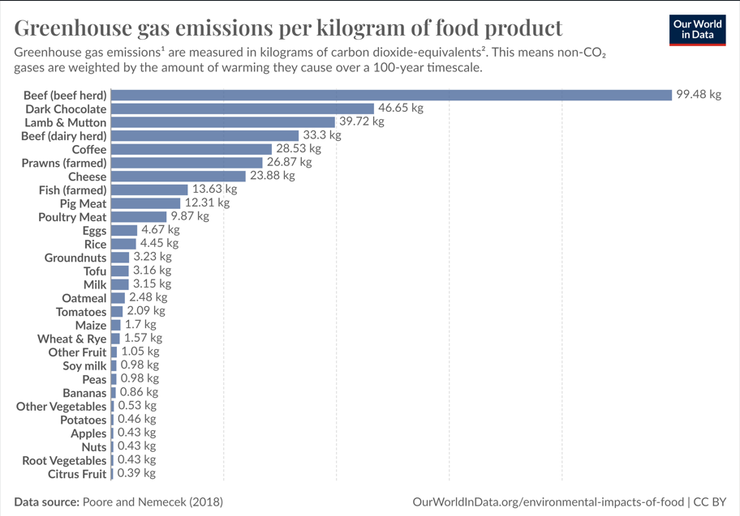
Fonte | Poore and Nemecek (2018)
Link | https://www.science.org/doi/10.1126/science.aaq0216
Periodo in analisi | 2018
Località | Mondiale
tipologia d'indagine | n.a.
Numero di individui | n.a.
Retà | n.a.
Caratteristiche particolari | n.a.
Note | *I dati presentano i valori medi globali di emissioni di gas serra causate da prodotti alimentari. La ricerca è frutto di un processo di meta-analisi sulla produzione alimentare che coinvolge 38,700 aziende agroalimentari in 119 Paesi.
Pubblicazione
Publicato da | OWID
Data di pubblicazione | Jun-21
Sorgente dati | Environmental impacts of food production
ID | 1201677

Prodotto | CF | Unità di misura
Carne di manzo | 99.48 | kgCO2/kg prodotto
Cioccolato | 46.65 | kgCO2/kg prodotto
Agnello | 39.72 | kgCO2/kg prodotto
Caffè | 28.53 | kgCO2/kg prodotto
Gamberi (media) | 26.87 | kgCO2/kg prodotto
Latticini | 23.88 | kgCO2/kg prodotto
Pesce (media) | 7.00 | kgCO2/kg prodotto
Carne suino | 12.31 | kgCO2/kg prodotto
Carne bianca | 9.87 | kgCO2/kg prodotto
Uova | 4.67 | kgCO2/kg prodotto
Riso | 4.45 | kgCO2/kg prodotto
Arachidi | 3.23 | kgCO2/kg prodotto
Zucchero | 3.20 | kgCO2/kg prodotto
Tofu | 3.16 | kgCO2/kg prodotto
Latte | 3.15 | kgCO2/kg prodotto
Avena | 2.48 | kgCO2/kg prodotto
pomodori | 2.09 | kgCO2/kg prodotto
Legumi | 1.79 | kgCO2/kg prodotto
Vino | 1.79 | kgCO2/kg prodotto
Mais | 1.70 | kgCO2/kg prodotto
Grano | 1.57 | kgCO2/kg prodotto
Uva | 1.53 | kgCO2/kg prodotto
Orzo | 1.18 | kgCO2/kg prodotto
Frutta | 1.05 | kgCO2/kg prodotto
Piselli | 0.98 | kgCO2/kg prodotto
Latte di soia | 0.98 | kgCO2/kg prodotto
Banane | 0.86 | kgCO2/kg prodotto
Verdura | 0.53 | kgCO2/kg prodotto
Potate | 0.46 | kgCO2/kg prodotto
Mele | 0.43 | kgCO2/kg prodotto
Noci | 0.43 | kgCO2/kg prodotto
Tuberi | 0.43 | kgCO2/kg prodotto
Agrumi | 0.39 | kgCO2/kg prodotto
Pasta | 1.12 | kgCO2/kg prodotto | LCA della pasta, Autori: Alessio Cimini, Matteo Cibelli and Mauro Moresi
Pane | 0.731 | kgCO2/kg prodotto | Carbon footprint del pane, Autori: Jesper Kronborg Jensen, Jan Stentoft Arlbjorn, University of Southern Denmark
Olio d'oliva | 6 | kgCO2/kg prodotto

Calcoli per la sintesi
Carne rossa
Fonte dati istat 2023

Territorio |  | ITALIA
Seleziona periodo |  | 2023
Tipo di mattatoio |  | Tutte le voci
Tipo dato | numero capi macellati | peso vivo complessivo - quintali | peso vivo medio a capo - chilogrammi | peso morto complessivo - quintali | resa media (incidenza %)
Tipo allevamento | .. | .. | .. | .. | ..
totale bovini | 2426659 | 10704992 | 441.1 | 6029770 | 56.33
viitelli | .. | .. | .. | .. | ..
vitelli minori di 8 mesi | 539556 | 1100273 | 203.9 | 677867 | 61.61
vitelli da 8 mesi e piu | 73988 | 180250 | 243.6 | 111209 | 61.7
vitelloni e manzi | .. | .. | .. | .. | ..
buoi e tori | .. | .. | .. | .. | ..
vitelloni maschi e manzi | 730132 | 4115432 | 563.7 | 2424379 | 58.91
vitelloni femmine | 604179 | 2718299 | 449.9 | 1536358 | 56.52
buoi | 2823 | 14572 | 516.2 | 8072 | 55.39
tori | 10959 | 69725 | 636.2 | 39734 | 56.99
vacche | 465022 | 2506441 | 539 | 1232151 | 49.16
totale bufalini | 102999 | 317663 | 308.4 | 168733 | 53.12
annutoli (vitelli bufalini) | 62111 | 134162 | 216 | 76428 | 56.97
bufale | 35258 | 159220 | 451.6 | 79775 | 50.1
totale equini | 20177 | 88943 | 440.8 | 47831 | 53.78
cavalli | 18984 | 86570 | 456 | 46585 | 53.81
muli e bardotti | 35 | 96 | 274.3 | 51 | 53.13
asini | 1158 | 2277 | 196.6 | 1195 | 52.48
totale bovini e bufalini | 2529658 | 11022655 | 435.7 | 6198503 | 56.23
totale ovini | 2641027 | 477747 | 18.1 | 272965 | 57.14
pecore | 313372 | 141938 | 45.3 | 71046 | 50.05
montoni | 5672 | 2971 | 52.4 | 1537 | 51.73
agnelli | 2072753 | 268069 | 12.9 | 162367 | 60.57
agnelloni | 248597 | 64474 | 25.9 | 37853 | 58.71
bovini e bufalini castrati | 633 | 295 | 46.6 | 162 | 54.92
agnelloni e castrati | .. | .. | .. | .. | ..
pecore e montoni | .. | .. | .. | .. | ..
totale caprini | 170511 | 27278 | 16 | 15609 | 57.22
capre | 30628 | 10587 | 34.6 | 5473 | 51.7
becchi | 912 | 422 | 46.3 | 214 | 50.71
capretti e caprettoni | 138971 | 16269 | 11.7 | 9922 | 60.99
capre e becchi | .. | .. | .. | .. | ..
totale ovini e caprini | 2811538 | 505025 | 18 | 288574 | 57.14
totale suini | 9889990 | 14744335 | 149.1 | 12058727 | 81.79
lattonzoli | 309614 | 43734 | 14.1 | 35568 | 81.33
lattonzoli e magroni | 373778 | 322419 | 86.3 | 254210 | 78.84
suini grassi | 9206598 | 14378182 | 156.2 | 11768949 | 81.85
struzzi | 153 | 125 | 81.7 | 49 | 39.2
Dati estratti il 08 Jun 2024 19:29 UTC (GMT) da I.Stat

Qt capi | Peso morto (quintali) | Incidenza in percentuale | Kg CO2 eq/ Kg carne rossa

Manzo
2529658 | 6198503 | 33.42% | 33.248872815
Suini
9889990 | 12058727 | 65.02% | 8.0041247805
Ovini
2811538 | 288574 | 1.56% | 0.61804596231
 | Totale carne rossa |  | Tot emissioni carne rossa
 | 18545804 |  | 41.871043557

Frutta
Fonte dati Statista.com |  | Dati: Produzione di frutta mondiale nel 2022 (in milioni di tonnellate metriche)*
Fonti | FAO
Ricerca di | FAO | Banane | 135.11
Periodo analizzato | 2022 | Cocomeri | 99.96
Località | Mondiale | Mele | 95.84
Tipo di indagine | n.a. | Arance | 76.41
Numeri di individui | n.a. | Uva | 74.94
Età | n.a. | Mango | 59.15
Caratteristiche particolari | Accesso ai dati il 6 febbraio 2024 | Mandarini | 44.18
Pubblicato da | FAO | Frutta fresca | 38.20
Data di pubblicazione | Feb-24 | Ananas | 29.36
Sorgente dati | faostat3.fao.org | Meloni | 28.56
ID | 264001 | Frutta tropicale | 28.36
 |  | Pere | 26.35
 |  | Pesche | 26.35
 |  | Limoni e lime | 21.53
 |  | Agrumi | 14.42
 |  | Pompelmo | 9.76
 |  | Datteri | 9.75
 |  | Fragole | 9.57
 |  | Avocado | 8.98
 |  | Kiwi | 4.54
 |  | Albicocche | 3.86
 |  | Ciliegie | 2.77
 |  | Fichi | 1.24
 |  | Mirtilli | 1.23
 |  | Bacche | 1.02
 |  | Frutti di bosco | 0.95

Frutto | Qt in mmt | Incidenza | Kg CO2 eq/ Kg Frutto

Agrumi | 166.30 | 0.19509848778 | 0.076088410235

Banane | 135.11 | 0.15850725607 | 0.13631624022

Mele | 95.84 | 0.11243679536 | 0.048347822006

Altro | 455.14 | 0.53395746079 | 0.56065533383
 | Qt totale |  | Tot emissioni frutta
 | 852.39 |  | 0.82140780629

Pesce
Fonte dati istat 2023 | Il consumo in italia dei molluschi è circa il 7% di tutto il settore ittico | Kg CO2 eq/KG pesce
 |  | 8.3909

Trasporti
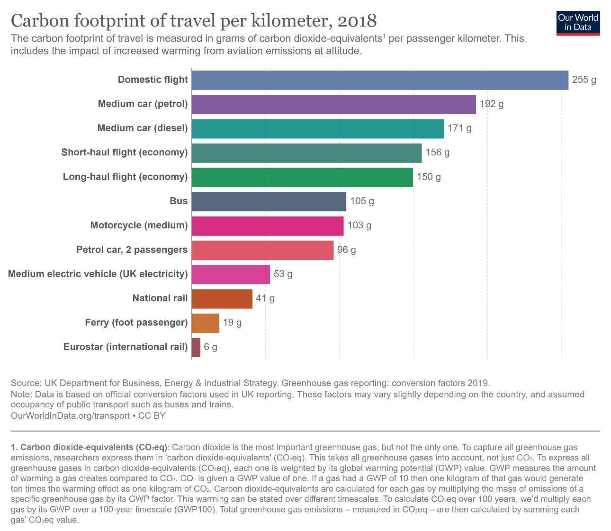
Prodotto | CF |  | Sorgente dei dati
Voli Nazionali* | 0.255 | kg CO2/km | https://ourworldindata.org/travel-carbon-footprint
Auto a benzina | 0.269 | kg CO2/km | Pag.148 Determining the environmental impacts of conventional and alternatively fuelled vehicles through LCA
Auto a diesel | 0.229 | kg CO2/km | Pag.148 Determining the environmental impacts of conventional and alternatively fuelled vehicles through LCA
Voli Continentali (economy) | 0.156 | kg CO2/km | https://ourworldindata.org/travel-carbon-footprint
Voli Interconali (economy) | 0.15 | kg CO2/km | https://ourworldindata.org/travel-carbon-footprint
Bus | 0.093 | kg CO2/km | Life cycle assessment of city buses powered by electricity, hydrogenated vegetable oil or diesel
Motociclette (media) | 0.096827 | kg CO2/km | LCA and economic analysis of the electric motorcycle in the cicty of Barcelona and the impact on air pollution
Treno | 0.053 | kg CO2/km | https://ourworldindata.org/travel-carbon-footprint
Traghetto | 0.019 | kg CO2/km | https://ourworldindata.org/travel-carbon-footprint
treno alta velocità | 0.006 | kg CO2/km | https://ourworldindata.org/travel-carbon-footprint
Auto elettriche | 0.12 | kg CO2/km | Pag.148 Determining the environmental impacts of conventional and alternatively fuelled vehicles through LCA

* i voli nazionali in europa sono stati ragionevolmente approssimati come "voli continentali" visto il chilometraggio molto simile

